defeito #1
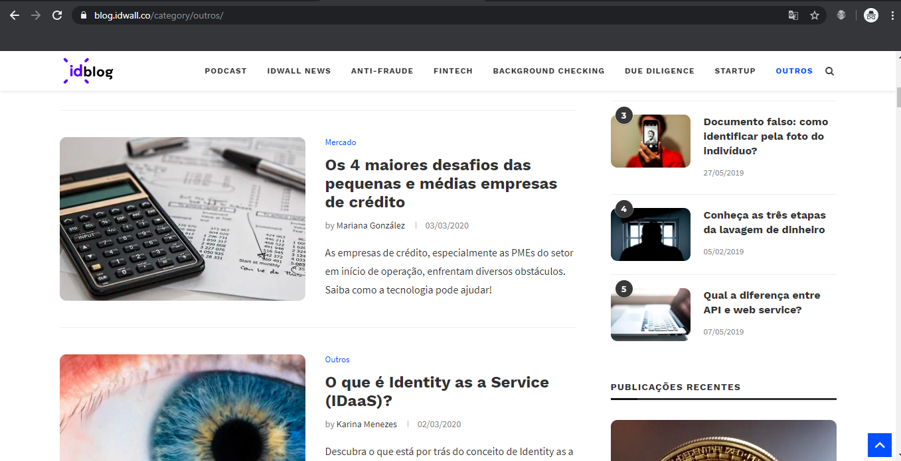
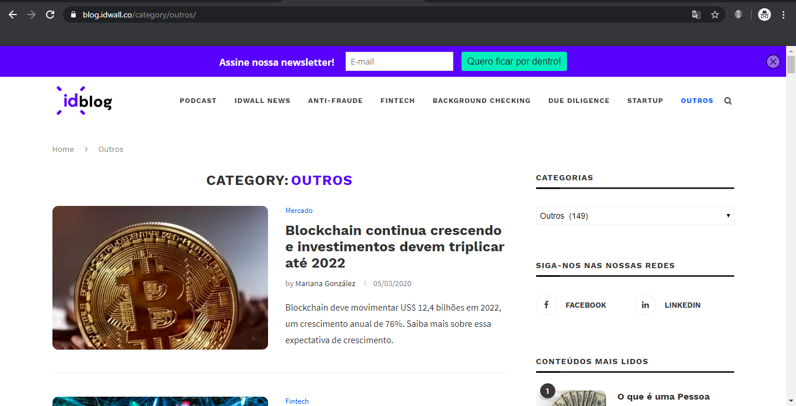
Defect#1
Resumo: Ao clicar na categoria dos artigos classificados como 'Outros', artigos de outras categorias são exibidos
Data e hora: 10/03 - 10h
Criticidade: Baixa (5 cenários impactados)
Passos para reprodução: 1) Na página inicial, ir até o menu drop down e selecionar a categoria 'Outros' 2) O usuário deve ser redirecionado para uma página onde há apenas artigos com essa categoria 3) Ao invés disso, haverá alguns artigos na lista onde nenhuma das categorias relacionadas é a categoria 'Outros'

defeito #2

Defect #2
Resumo: Ao acessar o link para o autor do artigo, o usuário é redirecionado para a página inicial ao invés da página do autor
Data e hora: 10/03 - 10h30
Criticidade: Baixa (3 cenário impactados, 1 funcionalidade inteira)
Passos para reprodução: 1) Na página inicial, ir até qualquer artigo da seção Latest Tech Update e clicar no nome do autor de qualquer artigo 2) O usuário deve ser redirecionado para uma página do autor deste artigo 3) Ao invés disso, o usuário é redirecionado novamenta à página inicial

defeito #3
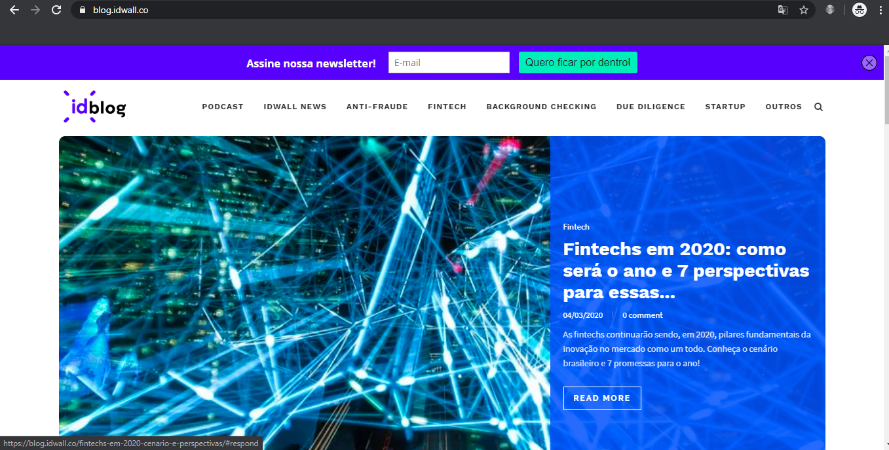
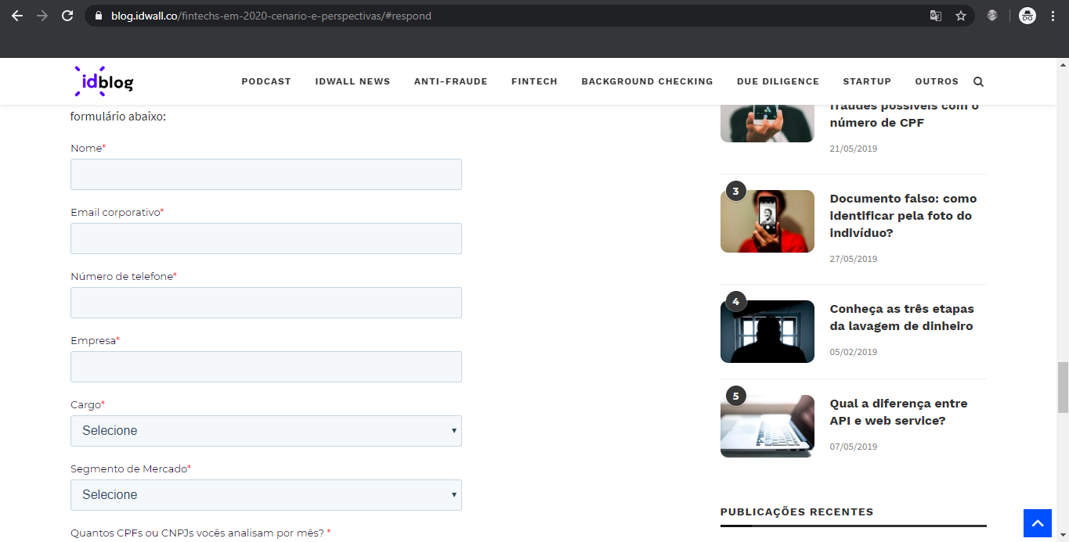
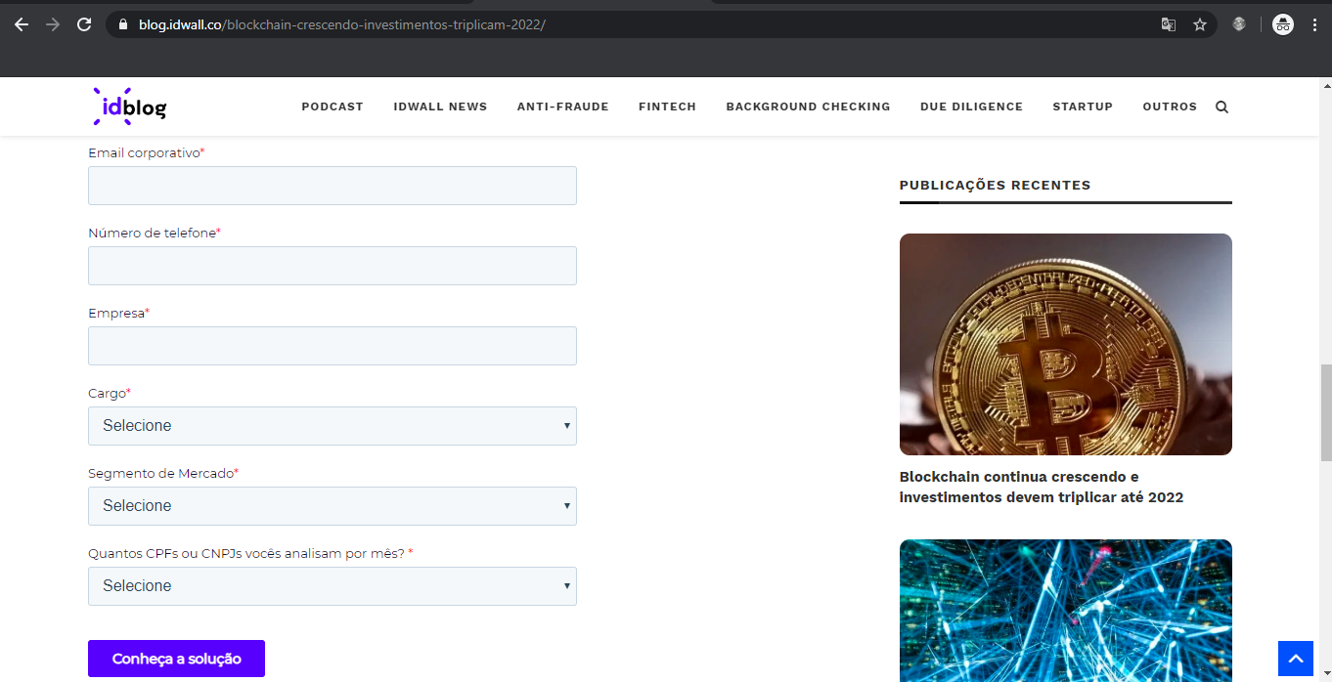
Defect #3
Resumo: Seção de comentário está disponível na página seguinte independente de você clicar no link de comentários ou da notícia
Data e hora: 10/03 - 11h
Criticidade: Média (12 cenários impactados, 2 funcionalidades inteiras)
Passos para reprodução: 1) Na página inicial, clicar no link de comentários de qualquer artigo que esteja no painel 2) O usuário deve ser redirecionado para seção de comentários do artigo 3) Ao invés disso, o usuário é direcionado para a página do artigo diretamente como se tivesse clicado no título ao no botão "Read More"

